таблица расчета древесины (2)
Диаметр дерева | Диаметр | шт | Общий объем м3 | Объем ствола, м3 | удел вес | Общий объем в м3 | объем в м3 пней | Вес общий, тн | Вес пней, тн | Порубочние остатки м3 | Порубочные остатки т | м3 | пни | удел вес
от 6-10 мягкие | 6,8,10 | 52 | 1.49 | 0.304 | 0.85 | 77.48 | 2.529 | 65.86 | 2.150 | 1.04 | 45.968
от 6-10 твердые | 6,8,10,6,6,8, до 10,8,6,10,10,8,6,6,10 | 28 | 1.49 | 0.304 | 1 | 41.72 | 1.362 | 41.72 | 1.362 | 1.04 | 29.12
от 10-30 мягкие | 12,14,16,18,20,22,24,26,28,30 | 10 | 1.49 | 0.304 | 0.85 | 14.9 | 0.486 | 12.67 | 0.413 | 1.04 | 8.84
от 10-30 твердые | 18,16,16,16,30,14,18,22,14,24,28,28,30,24,30,30 (8х10х8х6х8х10х6х6х6) | 17 | 1.49 | 0.304 | 1 | 25.33 | 0.827 | 25.33 | 0.827 | 1.04 | 17.68
от 30-50 мягкие | 32,34,36,38,40,42,44,46,48,50 | 18 | 4.69 | 1.079 | 0.85 | 84.42 | 3.108 | 71.76 | 2.641 | 3.1 | 47.43
от 30-50 твердые | 50(14х8),32,46,46,32, 50(30х28) | 6 | 4.69 | 1.079 | 1 | 28.14 | 1.036 | 28.14 | 1.036 | 3.1 | 18.6
от 50-70 мягкие | 50,52,54,56,58,64,66 | 30 | 9.93 | 2.481 | 0.85 | 297.9 | 11.909 | 253.22 | 10.122 | 6.28 | 160.14
от 50-70 твердые |  | 1 | 9.93 | 2.481 | 1 | 9.93 | 0.397 | 9.93 | 0.397 | 6.28 | 6.28
 |  | 162 | 52.67 | 12.903 | 8.25 | 579.82 | 21.65 | 508.61 | 18.949 |  | 334.058

поросль и кустарник | 45 * 996м2/10000м2 (согл. Прил.1.8 п.5 ТЧ ФЕР01, диам.до 11 средн.густоты ) |  |  |  |  | 4.482 |  | 3.81

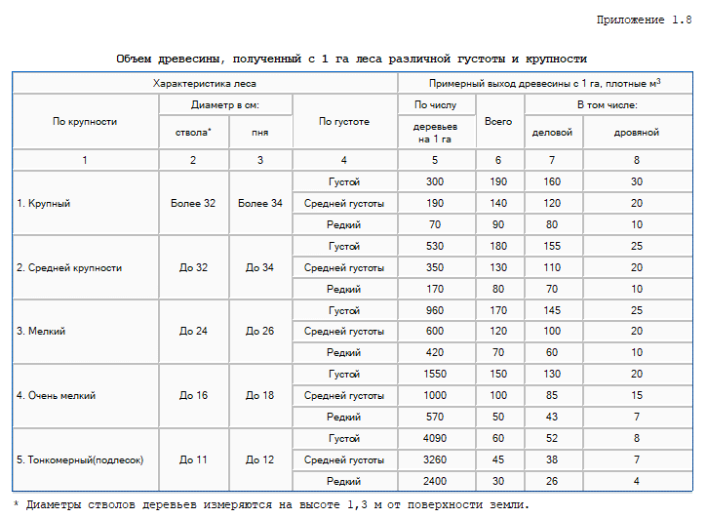
 |  | 0 | 0 | 0 | 0 | 4.482 | 0.00 | 3.81 | 0.00
 | Всего деревьев и поросли | 162 | 52.67 | 12.903 | 8.25 | 584.30 | 0.00 | 512.425 | 18.949 |  | 356.817
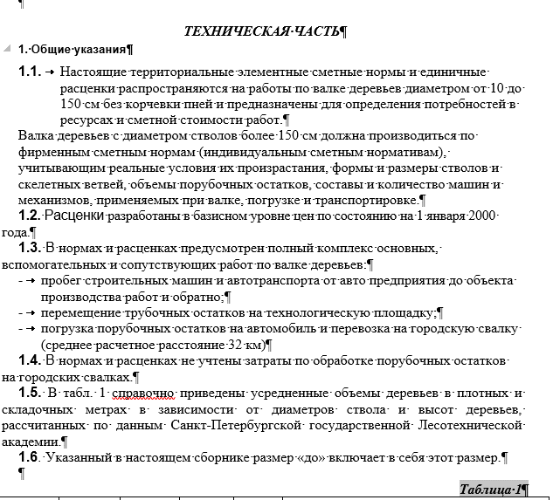

 |  |  |  |  |  |  |  |  |  |  | 356.8165

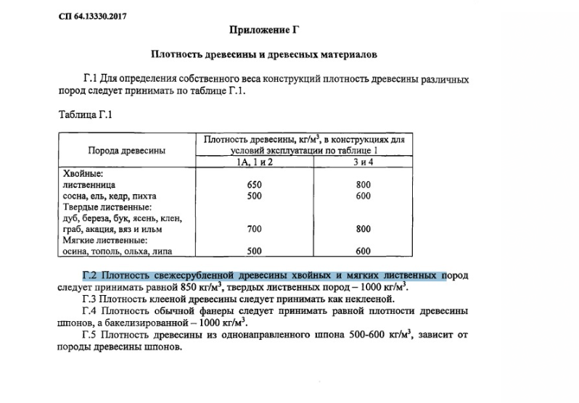
 |  |  |  |  |  |  |  |  |  | Таблица 1
 | Диаметр дерева, см | Высота дерева, м | Объем ствола, м3 | Объем коры, м3 | % коры | Расчетный складочный объем, скл. м3
 |  |  |  |  |  | ствола | сучьев | ветвей | крона | общий
 | 10-30 | 11,2-13,3 | 0.304 | 0.022 | 7.4 | 0.45 | 0.15 | 0.89 | 1.04 | 1.49
 | 30-50 | 13,39-18,9 | 1.079 | 0.109 | 10.1 | 1.59 | 0.47 | 2.63 | 3.1 | 4.69
 | 50-70 | 18,91-24,2 | 2.481 | 0.283 | 11.4 | 3.65 | 0.99 | 5.29 | 6.28 | 9.93
 | 70-90 | 24,27-28,1 | 4.567 | 0.571 | 12.5 | 6.71 | 1.98 | 8.78 | 10.76 | 17.47

 | 90-110 | 28,15-30,6 | 7.51 | 0.999 | 13.3 | 11.04 | 2.89 | 13.25 | 16.14 | 21.18
 | 110-130 | 30,67-33,2 | 11.253 | 1.587 | 14.1 | 16.54 | 3.7 | 18.56 | 22.26 | 38.8

